Hoja1
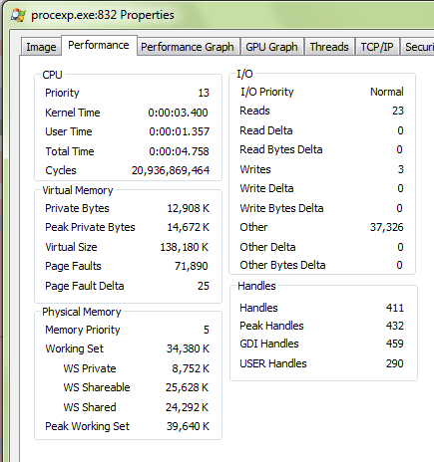

Freq= | 2.66 | GHz
 | 2660000000 | Hz | ciclos/seg

TCiclo= | 3.7593984962E-10 | seg

Ciclos= | 20936869464 | ciclos

DuraCiclos= | Ciclos/Freq= | 7.8710035579 | seg

